界面&功能
任务界面及NPC对话窗口 |  |  |  |  | 功能规则

 | 功能入口
 | 主界面点击任务按钮打开
 | 章节简介

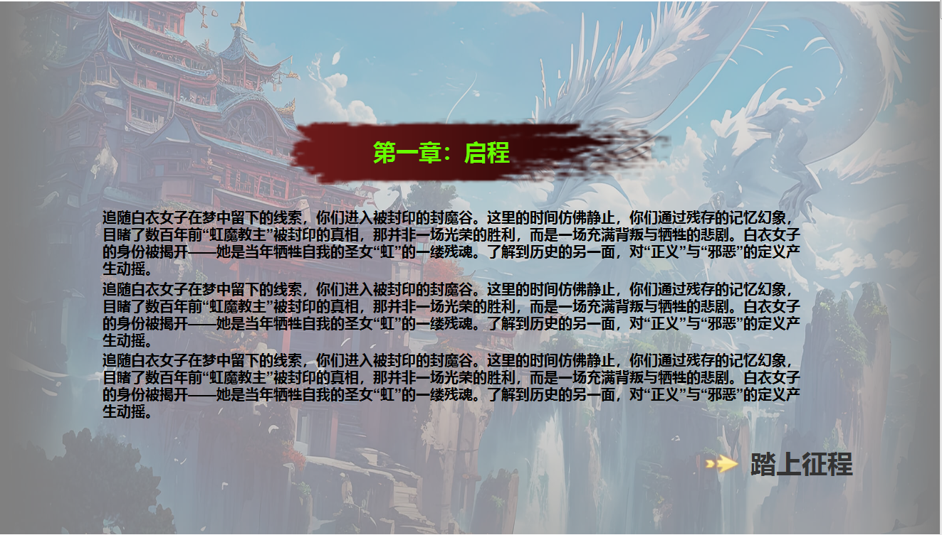

1
 |  | 1 | 章节名称底图 |  | 1 | 每个章节开始前会弹出章节简介。
 |  | 2 | 箭头 |  | 2 | 点击按钮即可继续任务
 |  |  |  |  |  | 弹出章节简介时，背景加遮罩变暗，中间显示文字

2

 | NPC对话

 |  | 1 | 对话窗口

1
 | 任务界面（主线）

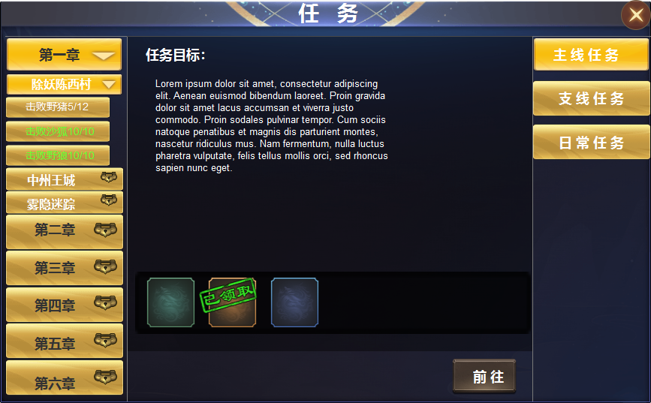
3
2
4
 |  | 1 | 一级框体及标题、退出按钮 |  | 1 | 点击主界面按钮打开。
 |  | 2 | 一级页签及选中状态 |  |  | ▶ | 首次打开时默认选中主线任务
 |  | 3 | 二级页签三级页签及选中状态 |  | 2 | 一级页签及选中状态
 |  |  | ▶ | 下拉箭头、大、小锁形标记 |  | ▶ | 点击左侧显示详情。
 |  | 4 | 文字底框、奖励框，按钮、已领取标记 |  | 3 | 二级页签及三级页签
 |  |  |  |  |  | ▶ | 点击下拉箭头展开下级页签。区域可进行上下滑动
 |  |  |  |  |  | ▶ | 点击任务名称右侧展开奖励及任务详情。
 |  |  |  |  |  | ▶ | 完成的任务用绿色文字显示。未完成的用白色
 |  |  |  |  |  | ▶ | 未解锁的任务用锁标记，点击显示条件未达成
 |  |  |  |  | 4 | 任务目标
 |  |  |  |  |  | ▶ | 显示任务目标，任务奖励，前往按钮。
 |  |  |  |  |  | ▶ | 已完成的任务前往按钮隐藏，任务物品显示已领取。
 |  |  |  |  |  | ▶ | 交接任务在主界面小窗口，和NPC对话完成，此处只展示任务状态。

 | 任务界面（支线）

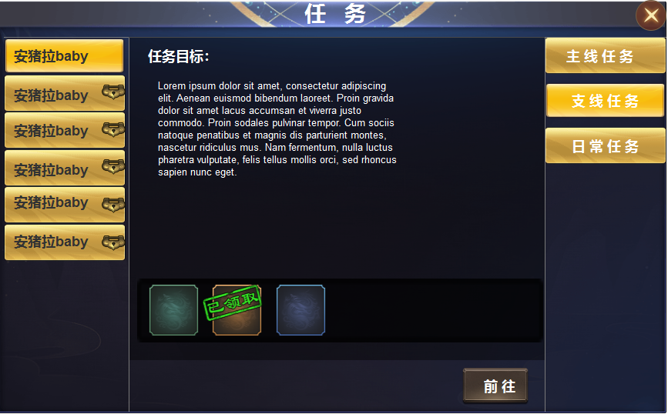
1
 |  |  |  |  | 1 | 支线任务全部显示，不可接取的用锁形标记，点击显示：未达到接取条件
 |  |  |  |  |  | ▶ | 已完成的任务奖励物品处显示已领取，前往按钮隐藏

 | 任务界面（日常）

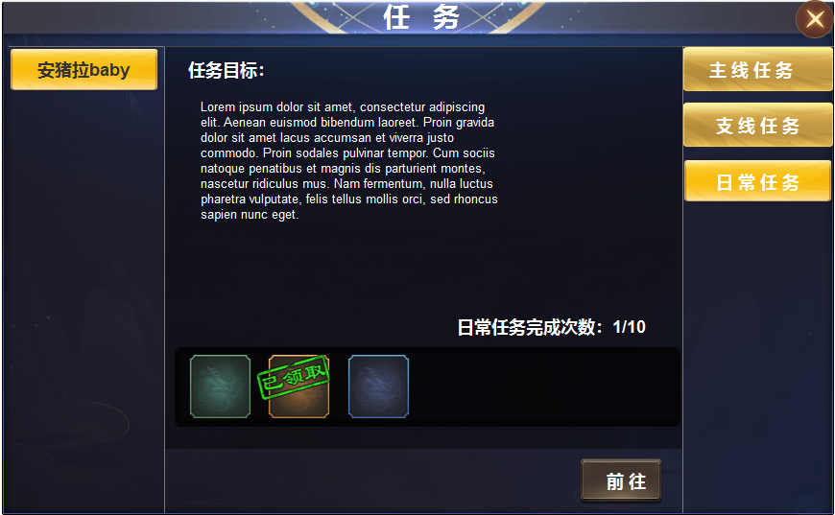
1
 |  |  |  |  | 1 | 日常任务不可接取时，任务目标界面显示一行字：暂未有日常任务
 |  |  |  |  |  | ▶ | 日常任务有多个，但每日只随机接取一个，最多可完成十环。
 |  |  |  |  |  | ▶ | 日常任务每完成一次，任务会保留在界面，共十个日常任务，第二天刷新界面。

